Sheet1
自転車駐車実態調査票
路線名 |  |  |  |  |  | 駅名 |  |  |  |  |  |  |  |  |  | 担当者
調査日 |  | 年 月 日 |  |  |  | 調査時間 |  |  |  |  |  |  |  |  |  | 天候

 | 位置 |  |  | 駐車台数 |  |  |  |  |  |  |  |  |  |  |  |  |  |  |  |  |  | 備考
 |  | 公共駐輪場名 | 施設容量 | 公共駐輪場内 |  |  |  | 路上放置 |  |  |  | その他駐輪（私有地・店舗等） |  |  |  | 小計 |  |  |  | 路上放置 (自転車+一種) | 合計
 |  |  |  | 自転車 | 一種 | 二種 | 自動二輪 | 自転車 | 一種 | 二種 | 自動二輪 | 自転車 | 一種 | 二種 | 自動二輪 | 自転車 | 一種 | 二種 | 自動二輪
1
2
3
4
5
6
7
8
9
10
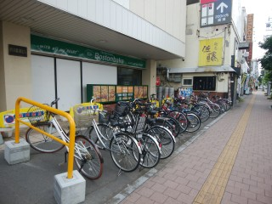
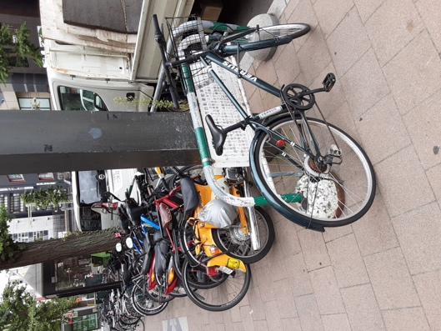
注意事項
①下の写真のように、歩道沿いの縁石よりも建物側（店舗側）に置かれている自転車は、私有地（店舗敷地）に駐輪されていると判断してください。
その場合、「その他駐輪（私有地・店舗等）」に台数を入力してください。
②路上駐輪場（歩道上に柵だけを設置している駐輪場）で、柵の中の自転車は「公共駐輪場内」に、柵の外の自転車は「路上放置」に台数を入力してください。
黒い自転車１台が柵の外
⇒「路上放置」に１台として入力
11
12
13
14
15
16
17
18
19
20
21
22
23
24
25
26
27
28
29
30
31
32
33
34
35
36
37
38
39
40
41
42
43
44
45
計
※クリーム色で網掛けされたセルは自動計算されます。

